Feuil2
 | Challenge du District U13

Classement Final

1 | LE LUDE 2 |  | 356
2 | DOLLON 1 |  | 183
3 | LE MANS VILLARET 4 |  | 236
4 | BONNETABLE 2 |  | 213
5 | COULAINES 2 |  | 210
6 | SABLE 4 |  | 290
7 | CONNERRE 2 |  | 220
8 | ANTONNIERE 3 |  | 255
9 | CHAMPFLEUR 1 |  | 174
10 | SUD EST MANCEAU 3 |  | 203
11 | LE MANS ASPTT 1 |  | 106
12 | PRECIGNE 1 |  | 0
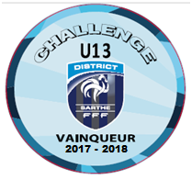
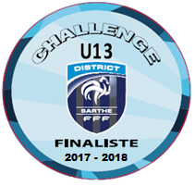

LE LUDE 2 |  | DOLLON 1

